近畿2００神戸 (1
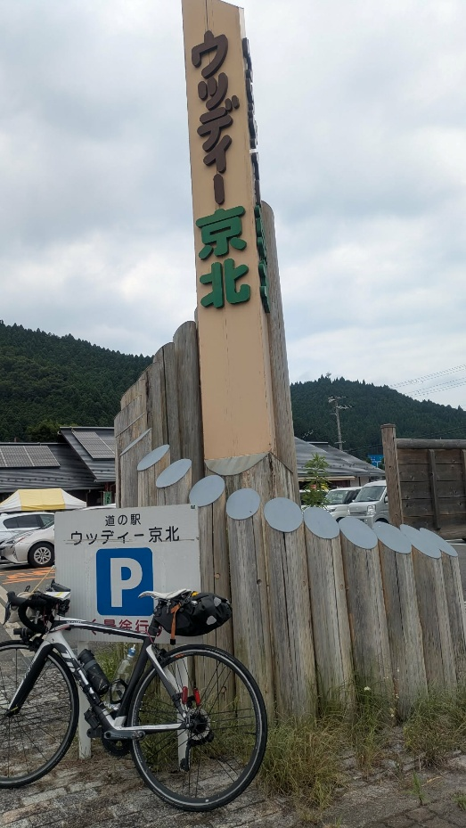
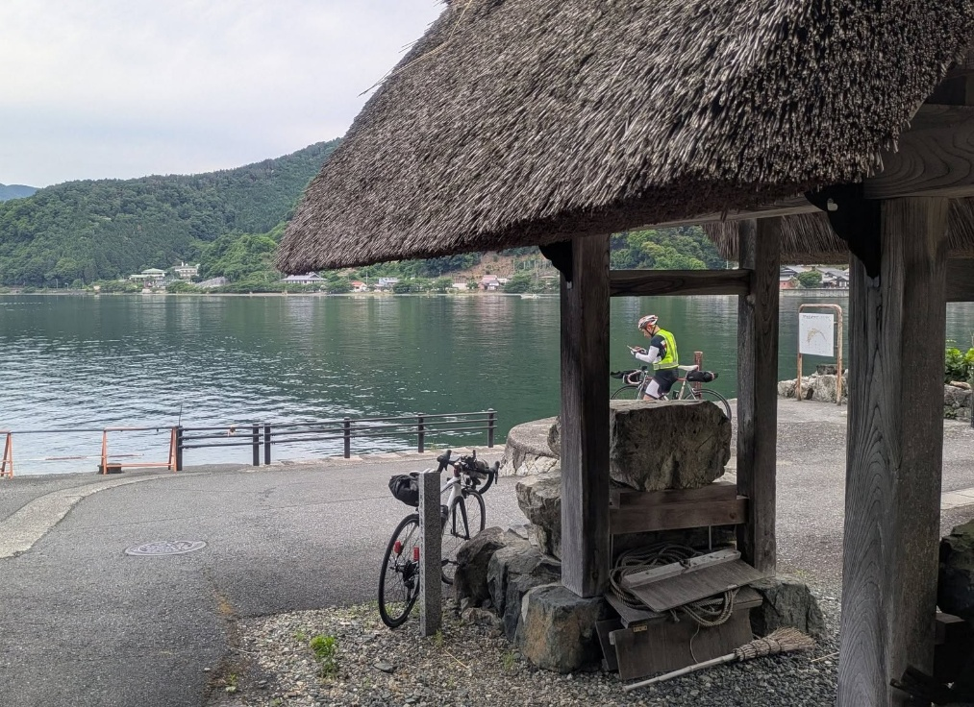
ＢＲＭ725明石400ｋｍ 赤文字（７/21）変更部分
 | S＝信号あり |  |  |  |  |  | 4時ｽﾀｰﾄ | 5時ｽﾀｰﾄ
 | ポイント | 進行方向 | 道路 | 区間距離 | 距離 |  | 参考：ＰＣ開閉時間
1 | START 明石大蔵海岸公園 | 出て左へ | 市道 | 0 | 0.0 | 大蔵海岸管理事務所横広場 | 4:00-4:30 | 5:00-5:30
2 | 大蔵海岸西S | 左折 | 国道28号 | 0.2 | 0.2
3 | 錦江橋南詰S | 右折 | 国道28号 | 1.3 | 1.5
4 | ┤字路S | 左折 | 市道 | 0.1 | 1.6 | 橋を渡ってすぐ左折
5 | 道なり | 道なり右折 | 市道 県道718号 県道15号 | 0.3 | 1.9 | ジェノバ前道なり右折
6 | 明石公園前S | 左折 | 県道16号 市道１号・市道８号 | 0.5 | 2.4 | 正面に明石城
7 | ┤字路 | 左折 | 市道117号 | 0.9 | 3.3
8 | ┤字路 | 左折 | 市道 | 0.4 | 3.7 | 上南橋に入る
9 | 西河原S | 直進 | 市道 | 1.3 | 5.0 | 直進して左カーブを下る
10 | Y字路 | 左方向 | 堤防路 | 0.1 | 5.1 | 堤防路へ （Y字路右でも同じところに合流するので気にしない）
11 | ┤字路 | 左折 |  | 0.7 | 5.8 | 玉津橋に入る
12 | T字路S | 右折 | 県道377号 | 0.1 | 5.9
13 | 十字路S | 右折 | 県道377号 | 1.3 | 7.2
14 | 五差路S | 斜め右（右から二番目） | 市道 | 2.2 | 9.4
15 | T字路 | 右折 | 県道83号 | 2.2 | 11.6
16 | 藤原橋S | 直進 |  | 3.5 | 15.1
17 | T字路 | 左折 | 市道 | 0 | 15.1 | 信号渡ってすぐの道を左折 坂です
18 | T字路 | 右折 | 県道65号 | 0.3 | 15.4
19 | ト字路 | 右折 | 市道 高和志染線 | 0.8 | 16.2 | 蘭王卵販売所が目印
20 | T字路 | 右折 | 市道 高和志染線 | 0.6 | 16.8
21 | 志染駅前S | 直進 | 県道513号 | 4.1 | 20.9
22 | 宿原S | 左折 | 県道38号 | 1.9 | 22.8
23 | 宿原西S | 右折 | 県道513号 | 0.2 | 23.0
24 | 細川なかS | 右折 | 県道20号 | 3 | 26.0
25 | 渡瀬橋北詰S | 右折 | 県道17号 | 11.1 | 37.1
 | pc1 セブン-イレブン 吉川町渡瀬橋店 | 右手 |  | 0 | 37.1 | 証憑のレシートを取得して時刻をブルベカードに記載してください。 | 05:05 ~ 06:51 | 06:05 ~ 07:51
27 | 渡良瀬バイバス西S | 左折 | 県道314号 | 0.3 | 37.4 | 右折する
28 | ト字路 | 右折 | 県道314号 | 0.5 | 37.9
29 | ┤字路 | 左折 | 県道316号 | 6.5 | 44.4 | 花屋敷G.Cの案内標識 少し登る
30 | Y字路 | 左折 | 市道 | 2.9 | 47.3 | 田舎道へ
31 | ト字路 | 右折 | 市道 | 1.9 | 49.2 | 見落としやすい。先で踏切をわたる
32 | Y字路 | 右折 | 市道 | 0.2 | 49.4 | 迷いやすい。「通学時間車両進入禁止 」 の看板。斜め前方に坂を上がっていく道。直後短い激坂
33 | ト字路 | 右折 | ダム湖周回道路 | 2.4 | 51.8 | 千丈寺湖 手前ダムサイト公園向かいにトイレあり
34 | ト字路 | 右折 | ダム周回道路 | 0.8 | 52.6 | レイクサイドヴィレッジの看板
35 | T字路 | 左折 | 市道 | 1.7 | 54.3
36 | T字路 | 右折 | 県道309号 | 0.9 | 55.2 | 右折してに入る
37 | T字路 | 左折 | 県道37号 | 7 | 62.2 | 後川方面へ
38 | Y字路 | 右折 | 県道37号 | 4.7 | 66.9 | 右手に輪の里カフェ
39 | 十字路 | 右折 | 県道12号 | 2.3 | 69.2 | 川をわたる
40 | ┤字路 | 左折 | 県道309号 県道601号 | 0.1 | 69.3 | 角に後川ドライブイン 先に篭坊温泉
41 | 天王S | 右折 | 国道173号 | 8.6 | 77.9
42 | ┤字路 | 左折 | 府道731号 | 1.9 | 79.8 | るり渓方面へ
43 | 土ケ畑 | 左折 | 府道54号 | 1.9 | 81.7 | 角に山郷の駅
44 | 大河内 | 右折 | 府道453号 | 5.1 | 86.8
45 | 南八田S | 右折 | 国道372号 | 3 | 89.8
46 | Y字路 | 右折 | 篠山街道 | 1 | 90.8 | 右折しずらい注意。角にさか栄うどん
47 | ト字路 | 左折 | 府道452号 | 4.3 | 95.1
48 | 北ノ庄 | 左折 | 府道452号 | 5.2 | 100.3 | 細い道へ入る。どんどん細くなる
49 | T字路 | 右折 | 府道452号 | 2 | 102.3
50 | 本郷口S | 直進 | 市道 | 0.5 | 102.8 | 国道9号を横断 路地
51 | 十字路 | 左折 | 市道 | 0.1 | 102.9
52 | PC2ファミリーマート 南丹八木町店 | 左側 入り口狭いので気を付ける | 市道 | 0.1 | 103.0 | 証憑のレシートを取得して時刻をブルベカードに記載してください。取得後左方向へ出る | 07:02~ 10:52 | 08:02~ 11:52
53 | T字路 | 右折 | 国道477号 | 0.1 | 103.1
54 | 西田S | 斜め左（左から二番目） | 国道477号 | 0.5 | 103.6 | 青い道路標識 京北方向
55 | 十字路S | 右折 | 国道477号 | 0.8 | 104.4
56 | 神吉上 | 右折 | 府道363号 | 11.2 | 115.6 | 以後道が細いわりに車が来るので注意
57 | 十字路 | 右折 | 府道363号 | 6.5 | 122.1
58 | ┤字路 | A直進 （B旧道を行く人は左折） | A府道363号 （B旧163号） | 1.8 | 123.9 | 旧道R163との分岐。旧道栗尾峠は自動車通行禁止により自転車天国です。ここで左折して旧道栗尾峠を通っても構いません。 旧道は60ｍほど登るだけです
59 | 十字路S | 左折 | 国道163.号 | 0.5 | 124.4 | 直ぐに京北トンネル 広い歩道通行推奨（二か所ほど待避所があるので注意）
60 | 直進 （旧道から来た人はT字路） | A直進 （B旧道から来た人は右折） | 国道163.号 | 2.7 | 127.1
61 | 通過チェック1・道の駅ウッディー京北 （選択） | 左手 | 道の駅モニュメントと自転車の写真 又は レシート | 1.9 | 129.0 | 証憑のレシートを取得または写真を撮ってください。 | 07:48~ 12:36 | 08:48~ 13:36
 | 通過チェック1・サンダイコー京北店（選択） | 左奥 | サンダイコーのレシート | 0 | 129.0 | 証憑のレシートを取得 広く涼しいイートインあり
 | 十字路S | 右折 | 国道477号 府道38 | 0 | 129.0 | 陰がなく暑い道が府道38に入るまで続く。148.2観光トイレあり
64 | ト字路 | 右折 | 府道110号 | 25.7 | 154.7 | 橋をわたる 能見峠へ
65 | 直進 ビューポイント | 左手 | 京都北山友禅菊の里 | 8.4 | 163.1 | 薄紫の友禅菊が咲いているはず。ここから下り区間対向車に注意 最近友禅菊が有名になって観光の車多し
66 | T字路 | 左折 | 国道367号 | 7.6 | 170.7
67 | Ｔ 字路 | 右折 | 国道303号 | 19.6 | 190.3
68 | 十字路 | 左折 | 市道 | 7.5 | 197.8 | この少し前の左手にローソンあり
69 | 十字路 | 右折 | 県道534号 | 2 | 199.8
70 | T字路 | 左折 | 湖岸沿道路 | 2.8 | 202.6
71 | T字路 | 右折 | 県道557号 | 6 | 208.6
72 | 大浦S | 右折 | 県道553号 | 8.2 | 216.8
73 | 通過チェック2・東の四足門 | 突き当り | 四つ足門と自転車の写真を撮る | 8 | 224.8 | 写真を撮って引き返す | 10:40~ 19:00 | 11:40~ 20:00
74 | 大浦S | 左折 | 県道557号 | 8 | 232.8
75 | ┤字路 | 左折 | 湖岸沿い道路 | 8.2 | 241.0 | ルート外ですが直進した先にセブンイレブンあり
76 | Y字路 | 左折 | 県道54号 | 7.4 | 248.4
77 | T字路 | 左折 | 県道333号 | 3 | 251.4
78 | 木津S | 右折 | 県道558号 | 0.4 | 251.8
79 | ト字路 | 右折 | 県道294号 県道23号 | 4.5 | 256.3
80 | T字路 | 左折 | 県道23号 | 3.9 | 260.2
81 | 鴨S | 右折 | 県道558号 県道360号 | 0.5 | 260.7
82 | Y字路 | 左折 | アンダーパス | 3.6 | 264.3 | 縦貫道路をくぐる
83 | 右手合流 | 合流 | 国道161号 県道558号 | 0.2 | 264.5
84 | Y字路 | 左方向 | 県道558号 | 3.8 | 268.3 | R161小松拡幅は自転車進入禁止
85 | 十字路 | 左折 | 県道307号 | 2.1 | 270.4
86 | T字路 | 右折→左折 | 県道307号 | 1.8 | 272.2 | 線路をくぐって左へ
87 | 十字路 | 左折→右折 | 県道307号 | 0.3 | 272.5 | 線路をくぐって右へ
88 | T字路 | 右折→左折 | 県道307号 | 3.2 | 275.7 | 道路の青い導線ペンキに従う
89 | T字路 | 左折→右折 | 県道601号 | 0.6 | 276.3 | 線路手前で左折し、線路沿いへ 路面の青い線に従う
90 | T字路 | 右折 | 県道601号 | 1.6 | 277.9
91 | 志賀駅口S | 左折 | 県道558号 | 0.2 | 278.1
92 | 苗鹿3丁目S | 右折→左折 | 市道 | 15 | 293.1
93 | T字路 | 左折 | 市道 | 1.7 | 294.8 | 石積の郷公園をぐるっとまわりこみます
94 | T字路 | 右折→左折 | 県道316号 | 0.1 | 294.9 | 駅前ロータリーをまわってJR比叡山坂本駅をまわりこんで線路沿いへ
95 | T字路 | 右折→左折 | 市道 | 2.2 | 297.1 | 線路をくぐってすぐ線路沿いを進みます
96 | ト字路 | 右折 | 市道 | 3.6 | 300.7 | 大津駅手前で線路をくぐります
97 | Y字路 | 右方向 | 市道 | 0.1 | 300.8 | 狭い右の道へ
98 | 十字路 | 左折 | 県道47号 | 0.2 | 301.0
99 | T字路 | 右折 | 疎水沿 側道 | 1.5 | 302.5 | 道なりに三井寺の前で左カーブして疎水で右折です
100 | ト字路 | 右折 | 市道 | 0.2 | 302.7 | 一方通行進入禁止の道へ（自転車可）
101 | Y字路 | 右折 | 市道 | 0.2 | 302.9 | 赤い楼門右手にススム
102 | T字路 | 右折 | 市道 （小関越え） | 0.1 | 303.0 | 小関越えへ
103 | T字路 | 右折 | 市道 | 2.1 | 305.1 | アンダーパス越えてすぐ
104 | T字路 | 左折 | 市道 | 0.05 | 305.2
105 | T字路 | 左折 | 市道 | 0.85 | 306.0
106 | ト字路 | 右折 | 市道 | 0.1 | 306.1
 | PC3 ローソン 藤尾小金塚店 | 左手 | 市道 |  |  | 証憑のレシートを取得して時刻をブルベカードに記載してください。21時以降は北側入り口が閉鎖されるので、南側の入り口から入ってください。 | 13:12~ 26日00:24 | 14:12~ 26日01:24
107 | T字路 | 右折 | 市道 | 1.1 | 307.2 | 線路アンダーパスして右折
108 | ト字路 | 右折 | 県道36号 | 0.9 | 308.1
109 | T字路 | 右折 | 県道128号 | 7 | 315.1 | 六地蔵橋渡って右 六地蔵駅前とおる
110 | T字路S | 左折 | 県道7号 | 0.5 | 315.6
111 | 観月橋北詰S | 左前方側道へ 直進 | 市道 | 2 | 317.6 | 目の前大きな跨線橋は京都外環状で自転車進入不可 線路と橋に挟まれた道へ。左折に巻き込まれないように注意。危険な交叉点
112 | ┤字路 | 左折 | 市道 | 0.4 | 318.0
113 | T字路 | 右折 | 市道 | 0.3 | 318.3 | 正面月桂冠。ここから先伏見の酒蔵地帯
114 | 十字路 | 左折→道なり左 | 立石通 | 0.2 | 318.5 | 少し先に寺田屋
115 | T字路 | 左折 | 油掛通 | 0.6 | 319.1
116 | 斜め十字路S | 左折 | 府道13号 | 1.2 | 320.3
117 | 納所S | 右折 | 府道204 | 3.5 | 323.8
118 | 淀水垂 | 直進（左方向） | 市道 | 0.4 | 324.2
119 | 十字路 | 左折 | 市道 | 0.1 | 324.3
120 | 北牧方S | 左折 | 国道171号 | 1.3 | 325.6
121 | 二階下S | 右折 | 府道２１２ | 0.1 | 325.7 | 下って行く道へ
122 | ト字路 | 右折 | 府道２１２ | 0.8 | 326.5
123 | 十字路S | 左折 | 府道10号、府道２１２ | 0.6 | 327.1 | 西国街道へ
124 | ト字路S | 右折 | 府道６７ 西国街道 | 4.5 | 331.6
125 | T字路 | 左折 | 西国街道 | 5.3 | 336.9
126 | Y字路→ト字路 | 左折→右折 | 西国街道 | 2.7 | 339.6 | 間違えやすい。SUZUKIの前を通ってすぐ右折
127 | 十字路 | 直進 | 歩行者用橋 | 1.5 | 341.1 | 歩行者用の橋で安威川をわたり、高架をくぐる
127＃ | 新豊川橋S | 直進（国道を行く場合は右折） | 西国街道 | 2.4 | 343.5 | ここから西宿2丁目349.1㎞まで国道選択も可
128 | T字路 | 右折 | 西国街道 | 0.1 | 343.6 | 国道新豊川S直進後、再度西国街道へ
129 | 変形四叉路 | 左前方 | 西国街道 | 0.1 | 343.7 | 郡山宿本陣へ 石タイル舗装の細い道
130 | 西宿２丁目S | 左折 | 国道171 | 5.3 | 349.0 | 国道を来た場合ここで旧道ルートに合流
131 | Y字路 | 左方向 | 国道423号 | 4.3 | 353.3 | 直進のR171は自転車進入禁止
132 | 石橋阪大下S | 斜め左 | 側道 | 0.7 | 354.0 | 本道は自転車通行不可、側道へ。踏切渡って側道を進む
133 | 軍行橋西詰S | 左折 | 市道 | 2.5 | 356.5 | 橋渡ってすぐ堤防ぞいへ
134 | ト字路S | 右折 | 西国街道 | 0.4 | 356.9 | またまた西国街道ですよ
135 | T字路 | 左折 | 国道171号 | 3.5 | 360.4
136 | 側道分岐 | 左前方 | 側道 | 0.1 | 360.5 | 本道登って行く道は自転車通行不可、側道へ
137 | T字路 | 右折 | 県道334号歩道すすんで右折 または地下道で県道334を渡る | 0.1 | 360.6 | 334号を右折したいのだけど信号がないので334号を渡れない。歩道を暫く進むとボタン式信号があるのでそこで334号を渡って右折。 あるいは目の前に「自転車は地下道へ」と書かれた地下道入り口があるのでそれを使って県道334号渡るのもよし。勿論車がこなけば普通に渡ってください
138 | 側道分岐 | 左前方 | 側道 | 0.4 | 361.0 | 本道登って行く道は自転車通行不可、側道へ
139 | 本道直進 | 直進 | 国道171号本道 | 1.4 | 362.4 | ここは登っていく本道を進む
140 | 十字路S | 左折 | 堤防路市道 | 0.5 | 362.9 | 甲武橋手前の堤防路へ
141 | 上武庫橋東詰S | 右折 | 県道606号 | 1.9 | 364.8 | 上武庫橋を渡る
142 | PC4 セブン-イレブン 西宮ガーデンズ北口店 | 右側 | 県道606号 | 1.5 | 366.3 | 証憑のレシートを取得して時刻をブルベカードに記載してください。取得後直進 | 15:06~26日 04:28 | 16:06~26日 05:28
143 | 両度町S | 左折 | 県道606号 | 0.9 | 367.2 | コナミスポーツの左手へ
144 | 神祇宮町北S | 右折 | 市道 | 0.6 | 367.8
145 | 十字路S | 左折 | 県道82号 | 1.9 | 369.7
146 | 神楽町S | 右折 | 国道２号 | 0.1 | 369.8
147 | 船寺S | 左折 | 国魂線 | 10.2 | 380.0
148 | 味泥S | 右折 | 国道43号 国道2号 | 0.4 | 380.4
149 | 春日野S | 道なり左折 | 浜手幹線 | 1.8 | 382.2 | 直進したいが左折レーンが2列あり左折せざるをえない
150 | 南本町通3丁目S | 右折 | 市道 | 0.4 | 382.6 | 2号線に戻っていく
151 | 吾妻通3丁目S | 左折 | 国道２号 県道21号 | 0.2 | 382.8 | 三ノ宮駅前を通り過ぎてJR沿いへ
152 | 湊川神社前S | 直進 | 県道21号 | 3.5 | 386.3 | 湊川神社正門 変更前のルートに復帰
153 | Y字路 | 左折 | 市道永沢線 | 0.7 | 387.0 | 角に三井住友銀行
154 | 柳原S | 左折 | 市道 | 0.8 | 387.8
155 | 浜崎通S | 右折 | 国道2号線 | 0.3 | 388.1
156 | Finishファミリーマート 垂水海岸通店 | 左手 | 国道2号線 | 12.8 | 400.9 | 証憑のレシートを取得して時刻をブルベカードに記載してください。受付まであと少し | 16:08~ 26日07:00 | 17:08~ 26日08:00
157 | 大蔵海岸西S | 左折 | 市道 | 3.5 | 404.4
158 | 明石大蔵海岸公園 | 右手 | 公園内 | 0.3 | 404.7 | スタートした管理事務所下の広場です。ブルベカードに必要事項を記載して提出してください。お疲れ様でした！ | 7/26夜21時過ぎより 翌8:30頃まで
早い時間ゴールで主催が公園に見当たらない時は電話ください。また、事情があってスタッフがゴール受付に帰って来れないときは、写真チェックとレシートの写真をメールに添付して送付くださいますようお願いいたします。その場合、件名は「BRM725明石400㎞メール受付・（出走番号）（お名前）」記載、主催宛て（参加案内送り元makyogoto@gmail.com）で送付お願いいたします。

 | 通過チェック①ウッディー京北の写真チェック選択の場合 |  |  |  |  | 通過チェック2・東の四足門

